吊牌
Vendor/Supplier Details
公司名称： |  |  |  |  |  |  |  |  |  | 下单日期： | 2024-07-15
地址： |  |  |  |  |  |  |  |  |  | 交货日期： | 2024-07-21
联系电话：
联系人： |  |  |  |  |  |  |  |  |  | 供应商 | Recall
发货地址： | 河南安阳市汤阴县兴隆路与惠民路交叉口/宁现琴 15890790160
Metal accessories
订单号 | 款号 | 图片 | 尺寸 | 材质 | 名称 | 要求 | 尺码 | 单价（元/pc） | 数量 | 金额 | 备注
52400262-263-264 | 冰雪奇缘-2 | 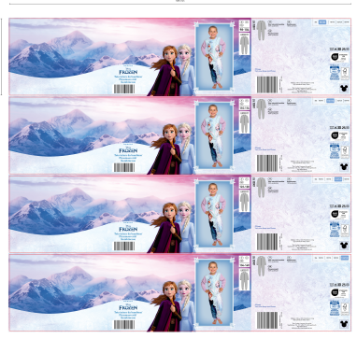 | Size:535*120mm | 同52400054-55-56-57 | 腰封 | 跟确认图稿 | 98-104 |  | 550 | ￥0.00 | 免费提供5%损耗
 |  |  |  |  |  |  | 110-116 |  | 1100 | ￥0.00
 |  |  |  |  |  |  | 122-128 |  | 550 | ￥0.00
 |  |  |  |  |  |  | 134-140 |  | 550 | ￥0.00
52400262-263-264 | 汪汪队 | 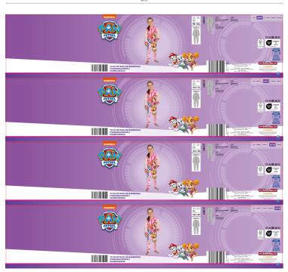 | Size:535*120mm | 同52400054-55-56-57 | 腰封 | 跟确认图稿 | 98-104 |  | 550 | ￥0.00 | 免费提供5%损耗
 |  |  |  |  |  |  | 110-116 |  | 1100 | ￥0.00
 |  |  |  |  |  |  | 122-128 |  | 550 | ￥0.00
 |  |  |  |  |  |  | 134-140 |  | 550 | ￥0.00
52400262-263-264 | 星际大战-2 | 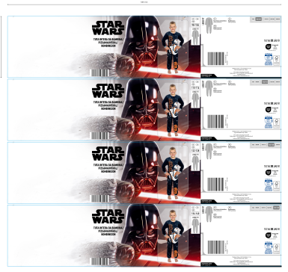 | Size:535*120mm | 同52400054-55-56-57 | 腰封 | 跟确认图稿 | 98-104 |  | 550 | ￥0.00 | 免费提供5%损耗
 |  |  |  |  |  |  | 110-116 |  | 550 | ￥0.00
 |  |  |  |  |  |  | 122-128 |  | 550 | ￥0.00
 |  |  |  |  |  |  | 134-140 |  | 1100 | ￥0.00
52400262-263-264 | 蜘蛛侠-2 | 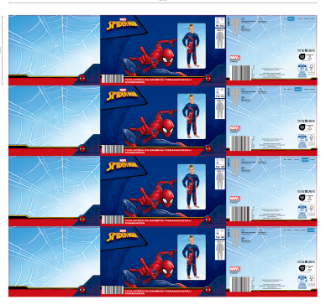 | Size:535*120mm | 同52400054-55-56-57 | 腰封 | 跟确认图稿 | 98-104 |  | 550 | ￥0.00 | 免费提供5%损耗
 |  |  |  |  |  |  | 110-116 |  | 550 | ￥0.00
 |  |  |  |  |  |  | 122-128 |  | 550 | ￥0.00
 |  |  |  |  |  |  | 134-140 |  | 1100 | ￥0.00
 |  |  |  |  |  |  |  |  | 11000 | ￥0.00

